工作表1
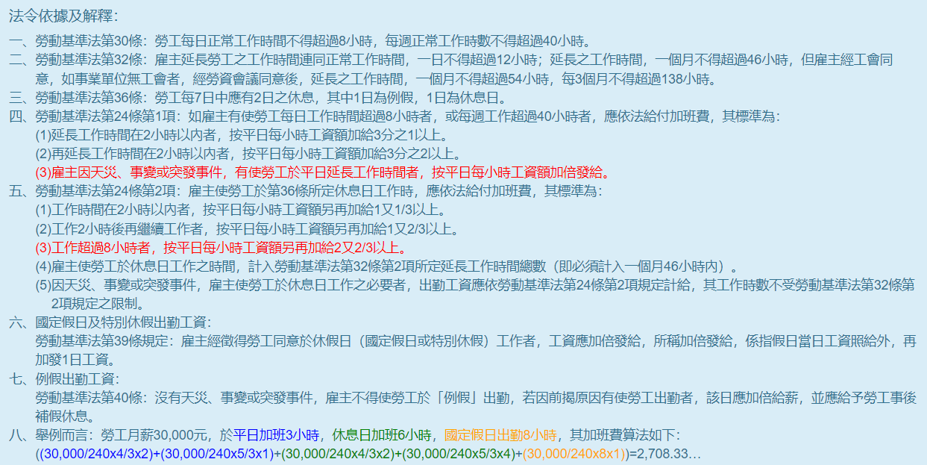
國立高雄科技大學 適用勞基法人員加班費核算表
姓名 |  | 職稱 |  | 員編 |  | 單位
月薪 |  | 年度 |  | 月份 |  | 當月實際曆日數
日期 | 星期 | 每日加 班時數 | 延長工時前2小時 | 延長工時3-8小時 | 延長工時9-12小時 | 國定假日 | 備註(必擇一勾選)
 |  |  | 1.3333333333 | 1.6666666667 | 2.67 | 國定假日加班1~8小時， 均以1日工資核計， 請填【1】
 |  |  | 至少【1】,至多【2】 | 至少【1】,至多【6】 | 至少【1】,至多【4】
1 |  |  |  |  |  |  | □平日□休息日□國定假日
2 |  |  |  |  |  |  | □平日□休息日□國定假日
3 |  |  |  |  |  |  | □平日□休息日□國定假日
4 |  |  |  |  |  |  | □平日□休息日□國定假日
5 |  |  |  |  |  |  | □平日□休息日□國定假日
6 |  |  |  |  |  |  | □平日□休息日□國定假日
7 |  |  |  |  |  |  | □平日□休息日□國定假日
8 |  |  |  |  |  |  | □平日□休息日□國定假日
9 |  |  |  |  |  |  | □平日□休息日□國定假日
10 |  |  |  |  |  |  | □平日□休息日□國定假日
11 |  |  |  |  |  |  | □平日□休息日□國定假日
12 |  |  |  |  |  |  | □平日□休息日□國定假日
13 |  |  |  |  |  |  | □平日□休息日□國定假日
14 |  |  |  |  |  |  | □平日□休息日□國定假日
15 |  |  |  |  |  |  | □平日□休息日□國定假日
16 |  |  |  |  |  |  | □平日□休息日□國定假日
17 |  |  |  |  |  |  | □平日□休息日□國定假日
18 |  |  |  |  |  |  | □平日□休息日□國定假日
19 |  |  |  |  |  |  | □平日□休息日□國定假日
20 |  |  |  |  |  |  | □平日□休息日□國定假日
21 |  |  |  |  |  |  | □平日□休息日□國定假日
22 |  |  |  |  |  |  | □平日□休息日□國定假日
23 |  |  |  |  |  |  | □平日□休息日□國定假日
24 |  |  |  |  |  |  | □平日□休息日□國定假日
25 |  |  |  |  |  |  | □平日□休息日□國定假日
26 |  |  |  |  |  |  | □平日□休息日□國定假日
27 |  |  |  |  |  |  | □平日□休息日□國定假日
28 |  |  |  |  |  |  | □平日□休息日□國定假日
29 |  |  |  |  |  |  | □平日□休息日□國定假日
30 |  |  |  |  |  |  | □平日□休息日□國定假日
31 |  |  |  |  |  |  | □平日□休息日□國定假日
本月加班總時數 |  | 0 | 0 | 0 | 0 | 0 | 核銷加班費應檢附附件： 1.個人出勤紀錄表(含簽到退紀錄、已核准之加班紀錄) 2.加班費核算表 3.例假日出勤應檢附變形工時表
時薪(月薪/當月實際曆日數/8) |  |  | #DIV/0! |  |  | 1日工資
工資額加給 |  |  | 1.3333333333 | 1.6666666667 | 2.6666666667 | #DIV/0!
加班費計算公式 (時薪*加班時數*工資額加給) |  |  | #DIV/0! | #DIV/0! | #DIV/0! | #DIV/0!
加班費總額 |  |  | #DIV/0! |  |  |  | #DIV/0!

